Sheet1
中山大学附属第一医院小木凳采购项目报价清单
序号 | 产品名称 | 规格/型号 | 单位 | 数量 | 单价（元） | 总价（元） | 备注
1 | 垫脚木凳 | 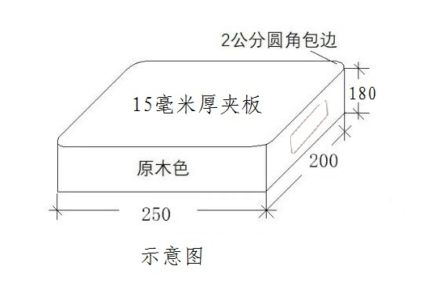 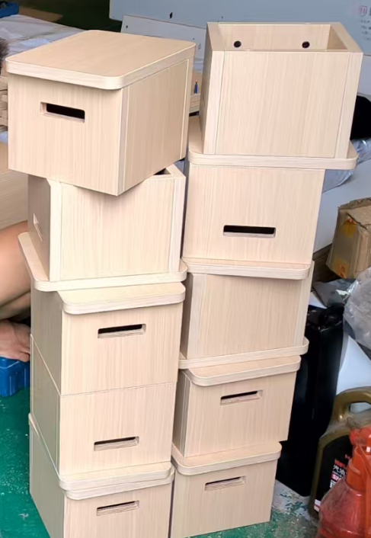 一、材质说明： E0级实木多层板,15毫米厚 二、尺寸： 250W*200D*180H，需要在椅子上刷床号 三、样式: | 个 | 45 |  | 0 | 送货安装地点：综合楼产科一区
合计： |  |  |  |  | ¥0.00
（大写）：
说明：1、以上报价含税及运输安装费等一切费用； 2、整体质保一年整
 |  |  | 报价单位：
 |  |  | （加盖公章）
 |  |  | 联系人：
 |  |  | 联系电话：
 |  |  | 报价时间：

